상품제안서
오버록 우레탄 전사 장패드 100장부터 제작가능[인쇄무료] | 상품코드: F25700

 |  |  |  |  |  |  | 02-412-0044 | www.easy1.co.kr
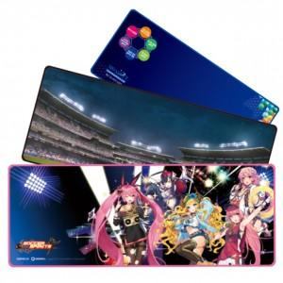

【상세/제작정보】

【인쇄/포장옵션】 | 풀칼라 / 포장불가능

【공급단가】 | 수량 | 100~ | 300~ | 500~ | 1,000~ | 3,000~
*VAT별도 | 단가 | 8,650원 | 8,510원 | 8,300원 | 8,090원 | 7,950원

【상품 URL】 | https://dev.easy1.co.kr:443/src/goods_detail.php?gdno=25700

